Aide
Points d'attention
1. Les taux sont en %
2. Erreur dans la formule du taux forward simple des slides du 27 novembre. --> La formule du 17 octobre et 8 novembre est correcte.
3. Le bootsptrapping de la courbe est à terminer
 | spot date | 2023-11-27
Source | Quote | Maturity | start date | P(t0,ti)
Deposit | 0.15 | 2023-11-28 |  | 1.0000
 | 0.21 | 2023-12-28 |  | 0.9998
 | 0.27 | 2024-02-26 |  | 0.9993
 | 0.36 | 2024-03-28 |  | 0.9988
Futures (3 month) | 99.68 | 2024-06-26 | 2024-03-28 | 0.9980
 | 99.67 | 2024-09-25 | 2024-06-26 | 0.9972
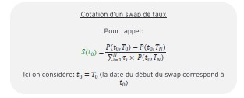
 | 99.65 | 2024-12-27 | 2024-09-25 | 0.9963
 | 99.64 | 2025-03-28 | 2024-12-27 | 0.9953
 | 99.62 | 2025-06-26 | 2025-03-28 | 0.9944
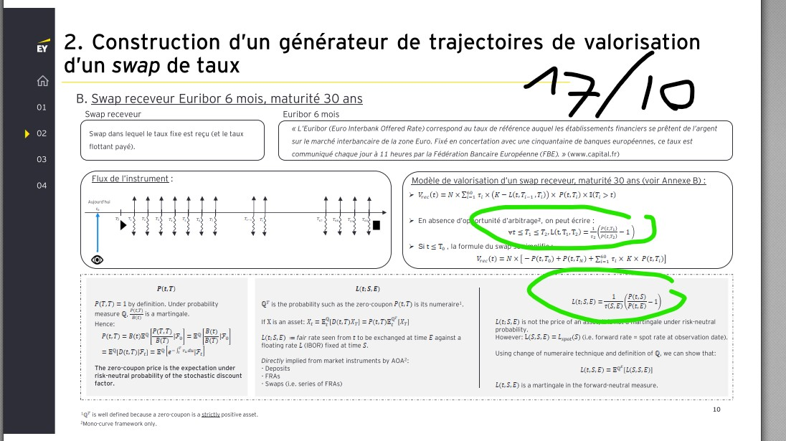
Swap | 0.36 | 2025-11-28 | 2023-11-27 | 0.9927
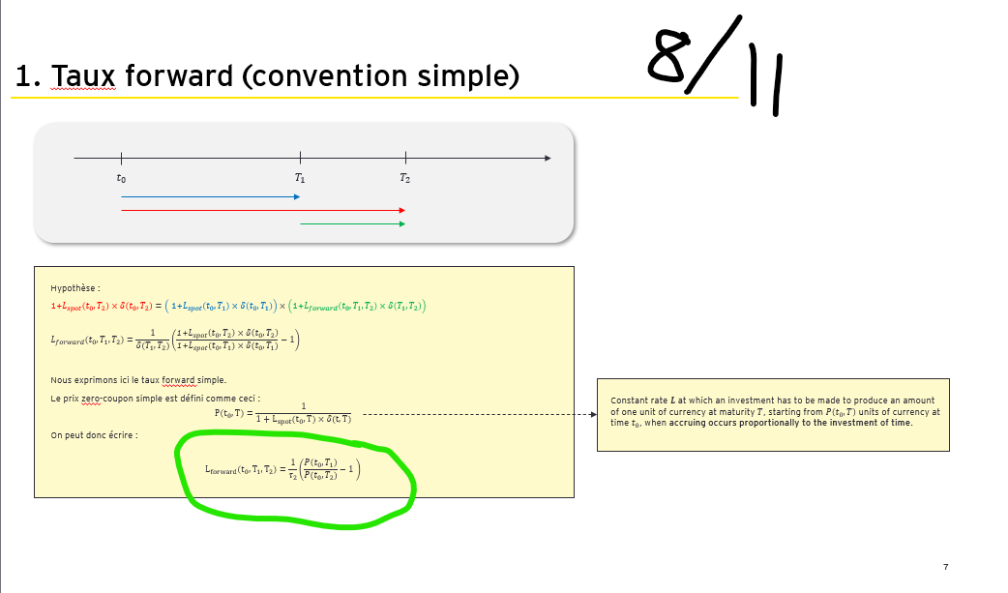
 | 0.43 | 2026-11-26 | 2023-11-27 | 0.9870
 | 0.56 | 2027-11-26 | 2023-11-27 | 0.9776
 | 0.75 | 2028-11-25 | 2023-11-27 | 0.9626
 | 1.17 | 2030-11-28 | 2023-11-27 | 0.9195
 | 1.68 | 2033-11-29 | 2023-11-27 | 0.8400
 | 2.19 | 2038-11-27 | 2023-11-27 | 0.7354
 | 2.4 | 2043-11-27 | 2023-11-27 | 0.6004
 | 2.58 | 2054-11-27 | 2023-11-27 | 0.4257

Interpolated Zero coupon
Source | Quote | Maturity | start date | P(t0,ti)
Futures (3 month) | 99.68 | 2024-06-26 | 2024-03-28 | 0.9980
 | 99.67 | 2024-09-25 | 2024-06-26 | 0.9972
 |  | 2024-11-27 |  | 0.9965
 | 99.65 | 2024-12-27 | 2024-09-25 | 0.9963
 | 99.64 | 2025-03-28 | 2024-12-27 | 0.9953
 | 99.62 | 2025-06-26 | 2025-03-28 | 0.9944

Interpolated swap rate
Source | Quote | Maturity | start date | P(t0,ti) | sum for swap calculation
Swap | 0.36 | 2025-11-28 | 2023-11-27 | 0.9927 | 1.0132
 | 0.43 | 2026-11-26 | 2023-11-27 | 0.9870 | 2.02
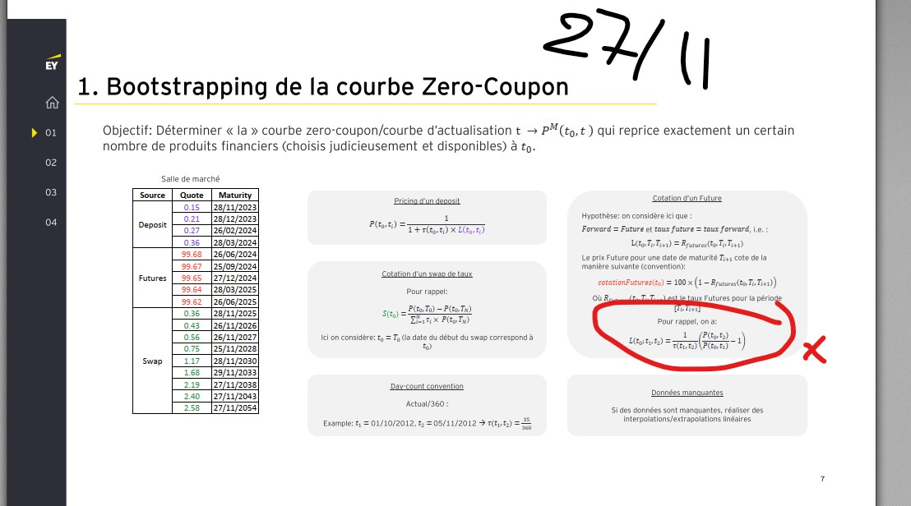
 | 0.56 | 2027-11-26 | 2023-11-27 | 0.9776 | 3.02
 | 0.75 | 2028-11-25 | 2023-11-27 | 0.9626 | 4.01
 | 0.96 | 2029-11-27 | 2023-11-27 | 0.9429 | 4.98
 | 1.17 | 2030-11-28 | 2023-11-27 | 0.9195 | 5.95
 | 1.34 | 2031-11-27 | 2023-11-27 | 0.8957 | 6.88
 | 1.51 | 2032-11-27 | 2023-11-27 | 0.8691 | 7.79
 | 1.68 | 2033-11-29 | 2023-11-27 | 0.8400 | 8.67
 | 1.78 | 2034-11-27 | 2023-11-27 | 0.8156 | 9.53
 | 1.88 | 2035-11-27 | 2023-11-27 | 0.7900 | 10.35
 | 1.99 | 2036-11-27 | 2023-11-27 | 0.7632 | 11.15
 | 2.09 | 2037-11-27 | 2023-11-27 | 0.7354 | 11.93
 | 2.19 | 2038-11-27 | 2023-11-27 | 0.7068 | 12.67
 | 2.23 | 2039-11-27 | 2023-11-27 | 0.6857 | 13.39
 | 2.27 | 2040-11-27 | 2023-11-27 | 0.6644 | 14.08
 | 2.32 | 2041-11-27 | 2023-11-27 | 0.6431 | 14.76
 | 2.36 | 2042-11-27 | 2023-11-27 | 0.6217 | 15.41
 | 2.4 | 2043-11-27 | 2023-11-27 | 0.6004 | 16.04
 | 2.42 | 2044-11-27 | 2023-11-27 | 0.5833 | 16.65
 | 2.43 | 2045-11-27 | 2023-11-27 | 0.5666 | 17.24
 | 2.45 | 2046-11-27 | 2023-11-27 | 0.5500 | 17.82
 | 2.47 | 2047-11-27 | 2023-11-27 | 0.5336 | 18.37
 | 2.48 | 2048-11-27 | 2023-11-27 | 0.5175 | 18.92
 | 2.50 | 2049-11-27 | 2023-11-27 | 0.5016 | 19.44
 | 2.51 | 2050-11-27 | 2023-11-27 | 0.4859 | 19.95
 | 2.53 | 2051-11-27 | 2023-11-27 | 0.4705 | 20.44
 | 2.55 | 2052-11-27 | 2023-11-27 | 0.4553 | 20.92
 | 2.56 | 2053-11-27 | 2023-11-27 | 0.4404 | 21.38
 | 2.58 | 2054-11-27 | 2023-11-27 | 0.4257 | 21.83

Donnee
 | P(t0,ti)
0.00 | 0.999996
0.08 | 0.999819
0.25 | 0.999318
0.33 | 0.998781
0.58 | 0.997983
0.83 | 0.997151
1.08 | 0.996251
1.33 | 0.995345
1.58 | 0.994400
2.03 | 0.992719
3.04 | 0.987024
4.06 | 0.977551
5.07 | 0.962614
6.09 | 0.942901
7.11 | 0.919494
8.12 | 0.895721
9.13 | 0.869135
10.15 | 0.839956
11.16 | 0.815636
12.18 | 0.789988
13.19 | 0.763169
14.21 | 0.735430
15.22 | 0.706804
16.23 | 0.685667
17.25 | 0.664379
18.26 | 0.643083
19.28 | 0.621750
20.29 | 0.600406
21.31 | 0.583345
22.32 | 0.566552
23.34 | 0.549982
24.35 | 0.533638
25.37 | 0.517479
26.38 | 0.501595
27.39 | 0.485944
28.41 | 0.470527
29.43 | 0.455306
30.44 | 0.440363
31.45 | 0.425659
Time_To_Ma | P(t0,ti)
0.00 | 0.999996
0.08 | 0.999819
0.25 | 0.999318
0.33 | 0.998781
0.58 | 0.997983
0.83 | 0.997151
1.08 | 0.996251
1.33 | 0.995345
1.58 | 0.994400
2.03 | 0.992719
3.04 | 0.987024
4.06 | 0.977551
5.07 | 0.962614
6.09 | 0.942901
7.11 | 0.919494
8.12 | 0.895721
9.13 | 0.869135
10.15 | 0.839956
11.16 | 0.815636
12.18 | 0.789988
13.19 | 0.763169
14.21 | 0.735430
15.22 | 0.706804
16.23 | 0.685667
17.25 | 0.664379
18.26 | 0.643083
19.28 | 0.621750
20.29 | 0.600406
21.31 | 0.583345
22.32 | 0.566552
23.34 | 0.549982
24.35 | 0.533638
25.37 | 0.517479
26.38 | 0.501595
27.39 | 0.485944
28.41 | 0.470527
29.43 | 0.455306
30.44 | 0.440363
31.45 | 0.425659

